시트1
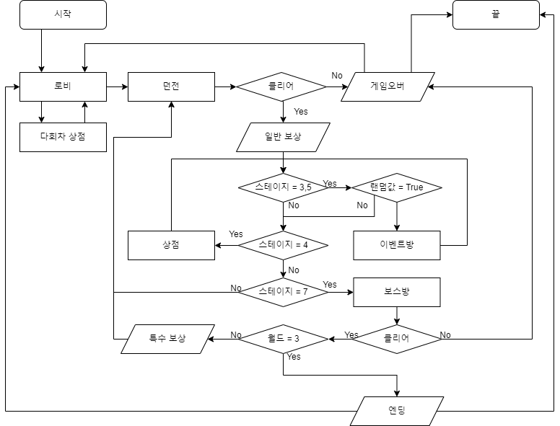
장르 |  |  |  |  |  |  |  |  |  | 진행
 | 사이드뷰 | 로그라이트 | 액션
메인 시스템
 | 여러 원소를 조합해 싸우는 방식 |  |  | -- 3개의 원소를 들고감

 | 시스템
 |  | 세계관
 |  |  | 얘가 왜 이곳에마력 / 왜 마법을 쓰냐마력
 |  | 다회차
 |  |  | 도감 해금
 |  |  | 마석(스컬)같은 시스템
 |  |  | 마법해금
 |  | 상점 |  |  |  | >> 전투방식
 |  |  | 강화 |  |  | 원소를 사용해서 전투를 하는 것은 무엇인가마력
 |  |  | 휴식 |  |  | 전투를 한다면 어떤 방식이 좋은가마력
 |  | 장신구
 |  |  | 반지, 목걸이 등으로 나누어짐
 |  |  | 특정 조합으로 세트효과를 얻음
 |  |  | 강화 가능
 |  |  |  | 수치증가, 보석박기 등

 |  |  |  |  |  |  | 숙력도마력
 |  |  |  |  |  |  | 여러개마력 | K1:X1019
원소의 종류 |  |  |  |  |  |  |  | 조합 모음
 | 이름 | 느낌 ( 2개 이상 ) |  | 색 | 전투방식 |  |  | 전체 조합 | 남은 조합 | 중첩 조합 | 조합 불가
 | 불 | 뜨거움, 강렬함 |  |  | 지속딜 |  |  | 216 | 49 | 105 | 60
 | 물 | 흐름, 정화(중간마력) |  |  | 연계 마법 |  |  | 불
 | 흙 | 고정됨(느림), 무거움 |  |  | 강공격 |  |  | 2 |  | 3
 | 바람 | 빠름, 자유로움 |  |  | 이동기 |  |  | 불 |  | 불 |  | 물 |  | 흙 |  | 바람 |  | 전기 |  | 마력
 | 전기 | 빠름, 연쇄됨 |  |  | 타중타겟 |  |  | _ | 불 | X | 불 | - | 불 | - | 불 | - | 불 | - | 불 | X | 불
 | 마력 | 없음 |  |  | 올라운더 |  |  | ~ | 물 | ~ | 물 | ~ | 물 | - | 물 | - | 물 | - | 물 | X | 물
 |  |  |  |  |  |  |  | ~ | 흙 | ~ | 흙 | ~ | 흙 | ~ | 흙 | - | 흙 | - | 흙 | X | 흙
 |  |  |  |  |  |  |  | ~ | 바람 | ~ | 바람 | ~ | 바람 | ~ | 바람 | ~ | 바람 | - | 바람 | X | 바람
 |  |  |  |  |  |  |  | ~ | 전기 | ~ | 전기 | ~ | 전기 | ~ | 전기 | ~ | 전기 | ~ | 전기 | X | 전기
 |  |  |  |  |  |  |  | _ | 마력 | X | 마력 | X | 마력 | X | 마력 | X | 마력 | X | 마력 | X | 마력
 |  |  |  |  |  |  |  | 물
 |  |  |  |  |  |  |  | 2 |  | 3
 |  |  |  |  |  |  |  | 물 |  | 불 |  | 물 |  | 흙 |  | 바람 |  | 전기 |  | 마력
 |  |  |  |  |  |  |  | - | 불 | - | 불 | - | 불 | - | 불 | - | 불 | - | 불 | X | 불
 |  |  |  |  |  |  |  | ~ | 물 | - | 물 | X | 물 | - | 물 | - | 물 | - | 물 | X | 물
 |  |  |  |  |  |  |  | ~ | 흙 | - | 흙 | ~ | 흙 | ~ | 흙 | - | 흙 | - | 흙 | X | 흙
 |  |  |  |  |  |  |  | ~ | 바람 | - | 바람 | ~ | 바람 | ~ | 바람 | ~ | 바람 | - | 바람 | X | 바람
 |  |  |  |  |  |  |  | ~ | 전기 | - | 전기 | ~ | 전기 | ~ | 전기 | ~ | 전기 | ~ | 전기 | X | 전기
 |  |  |  |  |  |  |  | ~ | 마력 | X | 마력 | X | 마력 | X | 마력 | X | 마력 | X | 마력 | X | 마력
 |  |  |  |  |  |  |  | 흙
 |  |  |  |  |  |  |  | 2 |  | 3
 |  |  |  |  |  |  |  | 흙 |  | 불 |  | 물 |  | 흙 |  | 바람 |  | 전기 |  | 마력
 |  |  |  |  |  |  |  | - | 불 | - | 불 | - | 불 | - | 불 | - | 불 | - | 불 | - | 불
 |  |  |  |  |  |  |  | - | 물 | - | 물 | - | 물 | - | 물 | - | 물 | - | 물 | - | 물
 |  |  |  |  |  |  |  | ~ | 흙 | - | 흙 | - | 흙 | X | 흙 | - | 흙 | - | 흙 | - | 흙
 |  |  |  |  |  |  |  | ~ | 바람 | - | 바람 | - | 바람 | ~ | 바람 | ~ | 바람 | - | 바람 | - | 바람
 |  |  |  |  |  |  |  | ~ | 전기 | - | 전기 | - | 전기 | ~ | 전기 | ~ | 전기 | ~ | 전기 | - | 전기
 |  |  |  |  |  |  |  | ~ | 마력 | X | 마력 | X | 마력 | X | 마력 | X | 마력 | X | 마력 | X | 마력
 |  |  |  |  |  |  |  | 바람
 |  |  |  |  |  |  |  | 2 |  | 3
 |  |  |  |  |  |  |  | 바람 |  | 불 |  | 물 |  | 흙 |  | 바람 |  | 전기 |  | 마력
 |  |  |  |  |  |  |  | - | 불 | - | 불 | - | 불 | - | 불 | - | 불 | - | 불 | - | 불
 |  |  |  |  |  |  |  | - | 물 | - | 물 | - | 물 | - | 물 | - | 물 | - | 물 | - | 물
 |  |  |  |  |  |  |  | - | 흙 | - | 흙 | - | 흙 | - | 흙 | - | 흙 | - | 흙 | - | 흙
 |  |  |  |  |  |  |  | ~ | 바람 | - | 바람 | - | 바람 | - | 바람 | X | 바람 | - | 바람 | - | 바람
 |  |  |  |  |  |  |  | ~ | 전기 | - | 전기 | - | 전기 | - | 전기 | ~ | 전기 | ~ | 전기 | - | 전기
 |  |  |  |  |  |  |  | ~ | 마력 | X | 마력 | X | 마력 | X | 마력 | X | 마력 | X | 마력 | X | 마력
 |  |  |  |  |  |  |  | 전기
 |  |  |  |  |  |  |  | 2 |  | 3
 |  |  |  |  |  |  |  | 전기 |  | 불 |  | 물 |  | 흙 |  | 바람 |  | 전기 |  | 마력
 |  |  |  |  |  |  |  | - | 불 | - | 불 | - | 불 | - | 불 | - | 불 | - | 불 | - | 불
 |  |  |  |  |  |  |  | - | 물 | - | 물 | - | 물 | - | 물 | - | 물 | - | 물 | - | 물
 |  |  |  |  |  |  |  | - | 흙 | - | 흙 | - | 흙 | - | 흙 | - | 흙 | - | 흙 | - | 흙
 |  |  |  |  |  |  |  | - | 바람 | - | 바람 | - | 바람 | - | 바람 | - | 바람 | - | 바람 | - | 바람
 |  |  |  |  |  |  |  | ~ | 전기 | - | 전기 | - | 전기 | - | 전기 | - | 전기 | X | 전기 | - | 전기
 |  |  |  |  |  |  |  | ~ | 마력 | X | 마력 | X | 마력 | X | 마력 | X | 마력 | X | 마력 | X | 마력
 |  |  |  |  |  |  |  | 마력
 |  |  |  |  |  |  |  | 2 |  | 3
 |  |  |  |  |  |  |  | 마력 |  | 불 |  | 물 |  | 흙 |  | 바람 |  | 전기 |  | 마력
 |  |  |  |  |  |  |  | - | 불 | X | 불 | X | 불 | X | 불 | X | 불 | X | 불 | X | 불
 |  |  |  |  |  |  |  | - | 물 | X | 물 | X | 물 | X | 물 | X | 물 | X | 물 | X | 물
 |  |  |  |  |  |  |  | - | 흙 | X | 흙 | X | 흙 | X | 흙 | X | 흙 | X | 흙 | X | 흙
 |  |  |  |  |  |  |  | - | 바람 | X | 바람 | X | 바람 | X | 바람 | X | 바람 | X | 바람 | X | 바람
 |  |  |  |  |  |  |  | - | 전기 | X | 전기 | X | 전기 | X | 전기 | X | 전기 | X | 전기 | X | 전기
 |  |  |  |  |  |  |  | ~ | 마력 | X | 마력 | X | 마력 | X | 마력 | X | 마력 | X | 마력 | X | 마력

